상품제안서
럭셔리 삼단 숄더백 | 상품코드: S30791

 |  |  |  |  |  |  | 02-713-8555 | www.synergygift.co.kr
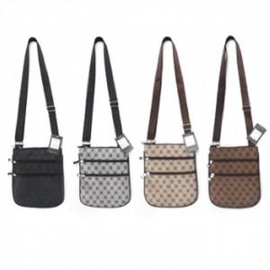

【상세/제작정보】

【인쇄/포장옵션】 | 스티커, DTF열전사 / OPP(비닐)

【공급단가】 | 수량 | 200~ | 500~ | 1,000~ | 3,000~ | 5,000~
*VAT별도 | 단가 | 2,780원 | 2,610원 | 2,530원 | 2,410원 | 2,320원

【상품 URL】 | https://www.synergygift.co.kr:443/src/goods_detail.php?gdno=30791

